소목차표지
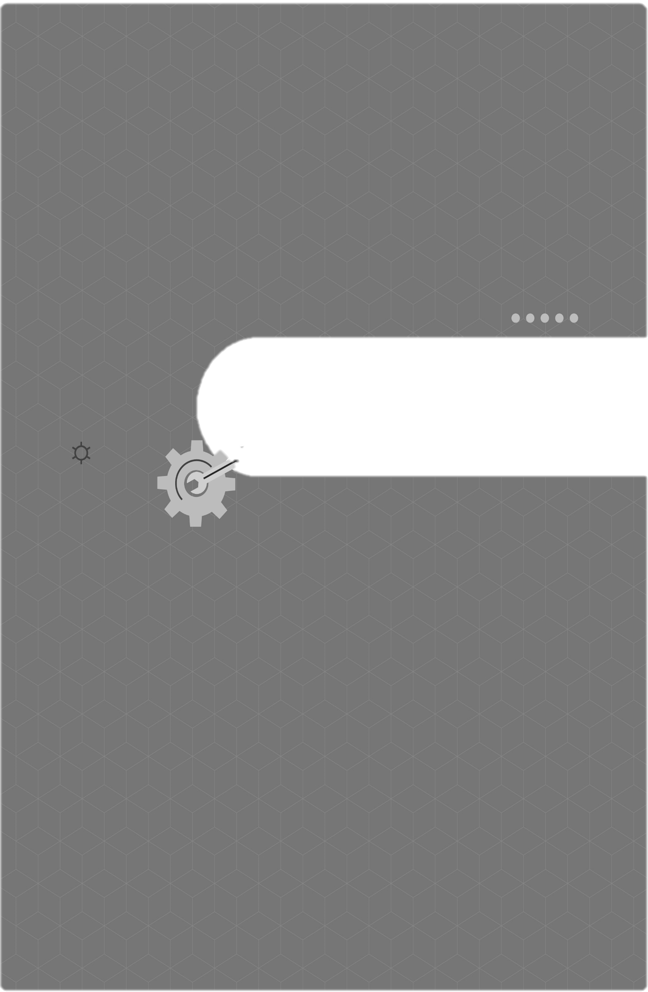

CHAPTER I. 기계설비 성능점검 계획서

소목차
CHAPTER I. 목 차

1
성능점검 수행 목적
2
성능점검 수행 범위
3
성능점검 투입인원 산정 및 담당업무
4
투입기간
5
분야별 인력 투입 계획
6
투입인력 산정표
7
투입인력 산정기준
8
성능점검대상 기계설비의 수량
9
성능점검대상 기계설비의 현황
10
기계설비 성능점검 계획
11
성능점검 장비현황
12
성능점검 중 안전확보 방안
13
성능점검 중 품질관리 방안

11.성능점검장비현황-23.07.18
 | 11 | 성능점검 장비 현황

적외선 열화상 카메라 |  |  | Infrared Camera
 |  |  | 제조사/모델명 | FLIR / E6-XT
 |  |  | 장비사양 | 측정범위 온도 : -20℃ ~ 500℃ 이상 최소눈금 : 0.1℃

 |  |  | 측정용도 | 설비 발열부 검사
 |  |  | 비고

초음파 유량계 |  |  | Ultrasonic Flowmeter
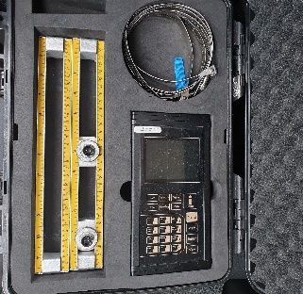 |  |  | 제조사/모델명 | WINSCO / WUF7100
 |  |  | 장비사양 | 파이프 사이즈 : 1 ~ 48 인치 (DN25 ~ DN1200) 측정 가능 유량 범위 : ±0.01 ~ ±12m/s 정밀도 : ±1% 감도 : ±0.001m/s

 |  |  | 측정용도 | 파이프 내 유체량 및 유속 측정
 |  |  | 비고

초음파 유량계 |  |  | Ultrasonic Flowmeter
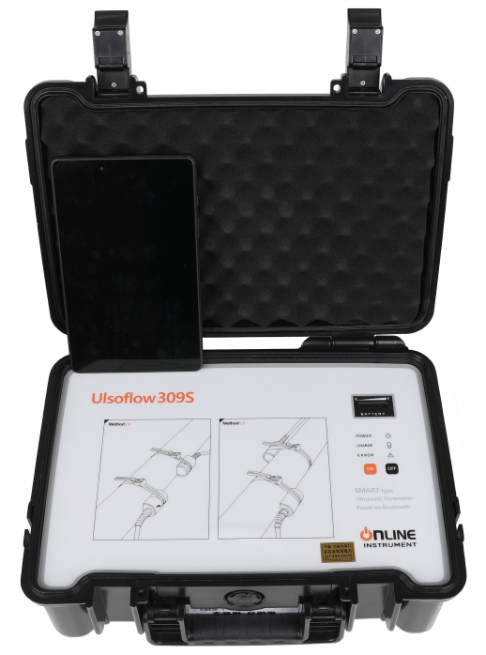 |  |  | 제조사/모델명 | Online-instruments / Ulsoflow309s
 |  |  | 장비사양 | 측정범위: 2,000mm에서 120℃, 유량&유속 측정자료 10,000개 저장 유속 : 0m/s ~ 15m/s, 파이프 바깥지름 50mm~2,000mm

 |  |  | 측정용도 | 파이프 내 유체량 및 유속 측정
 |  |  | 비고

디지털 압력계 |  |  | Digital Manometer
 |  |  | 제조사/모델명 | LUTRON / PS-9302
 |  |  | 장비사양 | 측정범위 : 0~50bar

 |  |  | 측정용도 | 기체 및 액체 압력 측정
 |  |  | 비고

데이터 기록계 |  |  | Datachart Recorder
 |  |  | 제조사/모델명 | LUTRON / BTM-4208SD
 |  |  | 장비사양 | 채널 : 5채널, 감지기 5개 측정범위 : K타입 온도 : -100 ~ 1,300℃ 표시기분해능 : 1℃ / 0.1℃

 |  |  | 측정용도 | 물체표면 온도, 대기상태 온도, 덕트가스 온도 측정 등

 |  |  | 비고

연소가스 분석기 |  |  | Flue Gas Analyzer
 |  |  | 제조사/모델명 | TESTO / testo330-2LL
 |  |  | 장비사양 | 측정항목: CO₂, O₂, CO, NO 온도: -40~1,200℃

 |  |  | 측정용도 | 보일러 연소 가스 분석
 |  |  | 비고

건습구 온도계 |  |  | Psychrometer-Thermometer
 |  |  | 제조사/모델명 | 뵐러 / KM410
 |  |  | 장비사양 | 측정범위 온도: -20~70℃ 상대습도: 0%~100%

 |  |  | 측정용도 | 실내 및 실외 온·습도 측정
 |  |  | 비고

표준 온도계 |  |  | Standard Thermometer
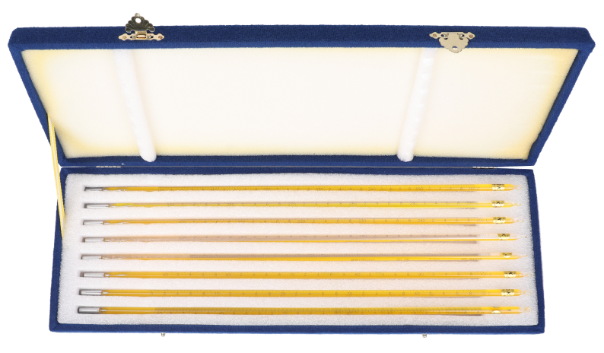 |  |  | 제조사/모델명 | 대광계기 / DK-2000
 |  |  | 장비사양 | 측정범위: -30~360℃

 |  |  | 측정용도 | 타 온도계 검정 시 표준으로 사용
 |  |  | 비고

적외선 온도계 |  |  | Infrared Thermometer
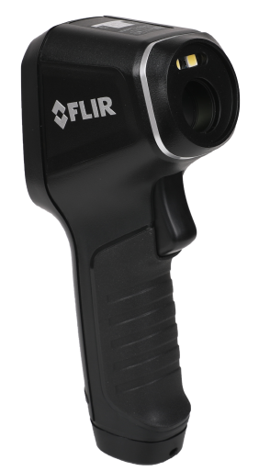 |  |  | 제조사/모델명 | FLIR / TG54
 |  |  | 장비사양 | 측정범위 : -30 ~ 650℃

 |  |  | 측정용도 | 기계설비 표면 온도 측정
 |  |  | 비고

적외선 온도계 |  |  | Infrared Thermometer
 |  |  | 제조사/모델명 | TESTO / testo830-T1
 |  |  | 장비사양 | 측정범위 : -30 ~ 400℃

 |  |  | 측정용도 | 기계설비 표면 온도 측정
 |  |  | 비고

디지털 풍속계 |  |  | Digital Anemometer
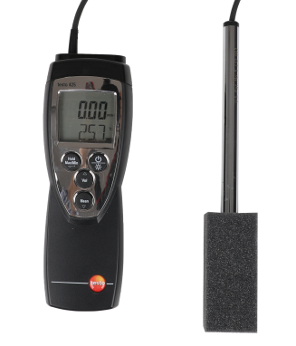 |  |  | 제조사/모델명 | TESTO / testo 425
 |  |  | 장비사양 | 측정범위 : 열선프로브: 0~20m/s, 70℃

 |  |  | 측정용도 | 환기 및 덕트풍속, 풍압 측정
 |  |  | 비고

디지털 풍압계 |  |  | Digital Pressure Anemometer
 |  |  | 제조사/모델명 | LUTRON / PM-9110D
 |  |  | 장비사양 | 측정범위 : 2,000mbar, 0.2kg

 |  |  | 측정용도 | 기기에 미치는 바람의 압력 측정
 |  |  | 비고

교류전력 측정기 |  |  | AC Power Measuring Instrument
 |  |  | 제조사/모델명 | LUTRON / PC6011SD
 |  |  | 장비사양 | 측정범위 : AC 5~2,000A

 |  |  | 측정용도 | 교류 단상 및 3상 회로의 전력 측정
 |  |  | 비고

교류전력 측정기 |  |  | AC Power Measuring Instrument
 |  |  | 제조사/모델명 | TESTO / testo540
 |  |  | 장비사양 | 조도 : 0Lux~99,999Lux

 |  |  | 측정용도 | 사무실 및 공장실내 조도 측정
 |  |  | 비고

회전계 |  |  | Revolution Indicator
 |  |  | 제조사/모델명 | LUTRON / DT1236L
 |  |  | 장비사양 | 접촉 : 1~19,999RPM, 비접촉 : 1~99,999RPM

 |  |  | 측정용도 | 전동기의 축과 회전체의 회전속도 및 회전수 측정

 |  |  | 비고

초음파두께측정기 |  |  | Ultrasonic Thickness Gauge
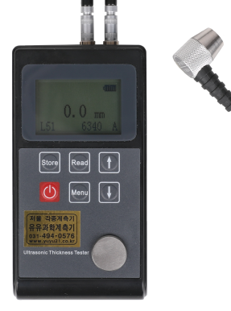 |  |  | 제조사/모델명 | Leeb / Leeb-321
 |  |  | 장비사양 | 측정범위 : 0.7~252mm, 분해능 0.1

 |  |  | 측정용도 | 배관 및 팽창탱크 두께 측정
 |  |  | 비고

아들자 캘리퍼스 |  |  | Vernier Calipers
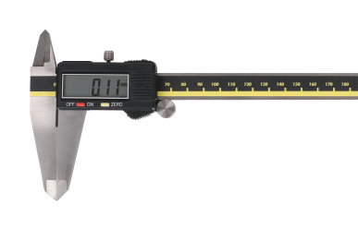 |  |  | 제조사/모델명 | Sincon / SD500-300PRO
 |  |  | 장비사양 | 측정범위 : 0.01~300mm

 |  |  | 측정용도 | 기계부품 두께, 지름 측정
 |  |  | 비고

이산화탄소(CO₂)측정기 |  |  | Carbon Dioxide Detector
 |  |  | 제조사/모델명 | 뵐러 / KM410
 |  |  | 장비사양 | 측정범위 : 0 ~ 5,000ppm

 |  |  | 측정용도 | 실내 이산화탄소 측정
 |  |  | 비고

일산화탄소(CO)측정기 |  |  | Carbon Monoxide Detector
 |  |  | 제조사/모델명 | 뵐러 / KM410
 |  |  | 장비사양 | 측정범위 : 0 ~ 1,000ppm

 |  |  | 측정용도 | 실내 및 기기 내 일산화탄소 측정
 |  |  | 비고

연소가스 분석기 |  |  | Combustion gas analyzer
 |  |  | 제조사/모델명 | TESTO / testo 300
 |  |  | 장비사양 | O2 및 CO 센서 (H2-보상 / 최대 8,000 ppm 측정 가능)

 |  |  | 측정용도 | O2 및 CO 등 연소가스를 측정하고 분석
 |  |  | 비고

미세먼지 측정기 |  |  | Fine Dust Measuring Instrument
 |  |  | 제조사/모델명 | LUTRON / PM-1063SD
 |  |  | 장비사양 | 측정범위 : PM2.5 / 5~95% / 50.0℃

 |  |  | 측정용도 | 실내 대기 미세먼지 측정
 |  |  | 비고

누수 탐지기 |  |  | Water phone
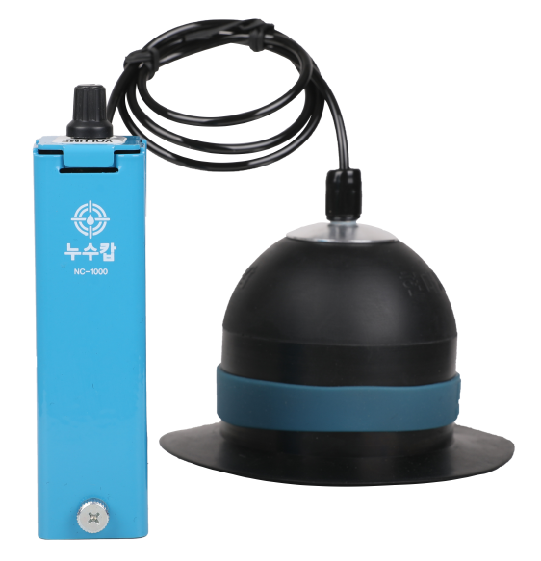 |  |  | 제조사/모델명 | ㈜델파 / NC-1000
 |  |  | 장비사양 | 전자청음식, 깊이 1.5m이내

 |  |  | 측정용도 | 배관 내 누수 탐지
 |  |  | 비고

배관 내시경 카메라 |  |  | Endoscope Camera
 |  |  | 제조사/모델명 | YAYO / NTS-D5M
 |  |  | 장비사양 | 케이블 5m

 |  |  | 측정용도 | 배관 내 막힌곳, 누수지점 탐지
 |  |  | 비고

수질 분석기 |  |  | Water Quality Analyzer
 |  |  | 제조사/모델명 | LUTRON / YK2001PHA
 |  |  | 장비사양 | PH, 전도도, ORP, DO

 |  |  | 측정용도 | 수질오염상태 분석
 |  |  | 비고

진동계 |  |  | Vibration Meter
 |  |  | 제조사/모델명 | LUTRON / VB-8206SD
 |  |  | 장비사양 | 가속도 (0.5~199.9 m/s) 속 도 (0.5~199.9 m/s) 주파수 (10Hz~1kHz)

 |  |  | 측정용도 | 가속도, 속도, 변위
 |  |  | 비고

소음측정기 |  |  | Sound Level Tester
 |  |  | 제조사/모델명 | testo / testo816-1
 |  |  | 장비사양 | 측정범위 : 30~130dB 주파수범위 : 20Hz~8kHz

 |  |  | 측정용도 | 소음측정
 |  |  | 비고

절연저항계 |  |  | Insulation Tester
 |  |  | 제조사/모델명 | HIOKI / IR4051-10
 |  |  | 장비사양 | 5레인지 절연저항계

 |  |  | 측정용도 | 절연저항 측정
 |  |  | 비고

농도측정계 |  |  | Coolant Refractometer
 |  |  | 제조사/모델명 | ATAGO / MASTER-BR
 |  |  | 장비사양 | 에틸렌클리콜 (0~70%,-50~0℃) 프로필렌글리콜 (0~70%,-50~0℃)

 |  |  | 측정용도 | 브라인 농도 측정계
 |  |  | 비고

